Hvordan lagre som PDF-fil_
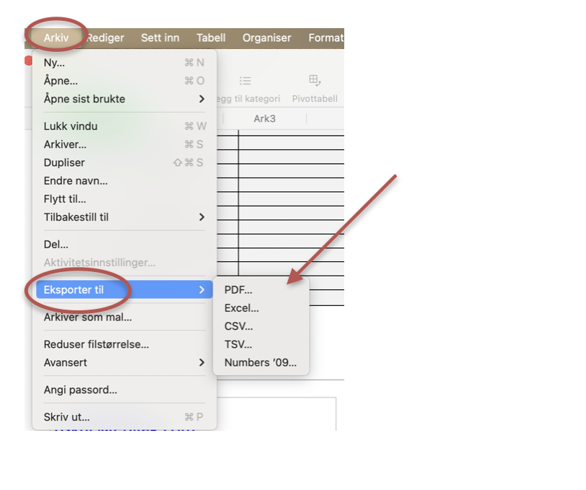
Slik lagrer du dokumentet som PDF-fil

